CALCULADORA INVERSION
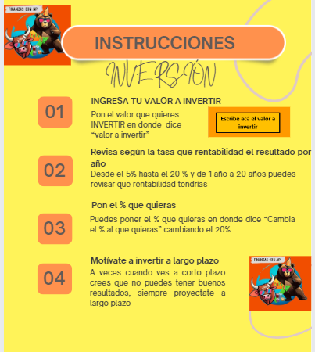
 | INVERSIÓN


Escribe acá el valor a invertir
 |  | VALOR QUE TENDRÍAS POR INVERTIR POR AÑOS Y POR % DE RENTABILIDAD ANUAL

 | TASA EA | 1 AÑO | 5 AÑOS | 10 AÑOS | 15 AÑOS | 20 AÑOS


Valor a invertir | 5% | $ 10,500,000 | $ 12,762,816 | $ 16,288,946 | $ 20,789,282 | $ 26,532,977
10,000,000
 | 7% | $ 10,700,000 | $ 14,025,517 | $ 19,671,514 | $ 27,590,315 | $ 38,696,845

 | 10% | $ 11,000,000 | $ 16,105,100 | $ 25,937,425 | $ 41,772,482 | $ 67,274,999

 | 12% | $ 11,200,000 | $ 17,623,417 | $ 31,058,482 | $ 54,735,658 | $ 96,462,931

 | 15% | $ 11,500,000 | $ 20,113,572 | $ 40,455,577 | $ 81,370,616 | $ 163,665,374
Cambia el % al que quieras
 | 20% | $ 12,000,000 | $ 24,883,200 | $ 61,917,364 | $ 154,070,216 | $ 383,375,999

